Розкрій
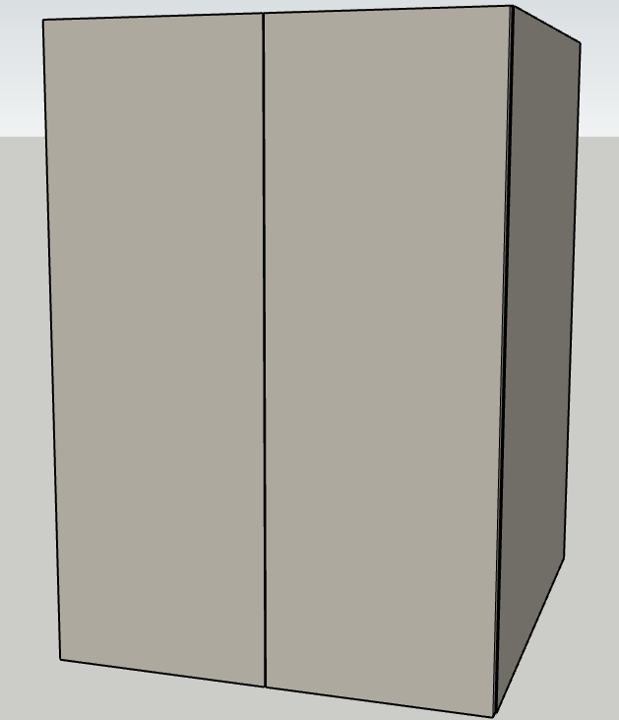
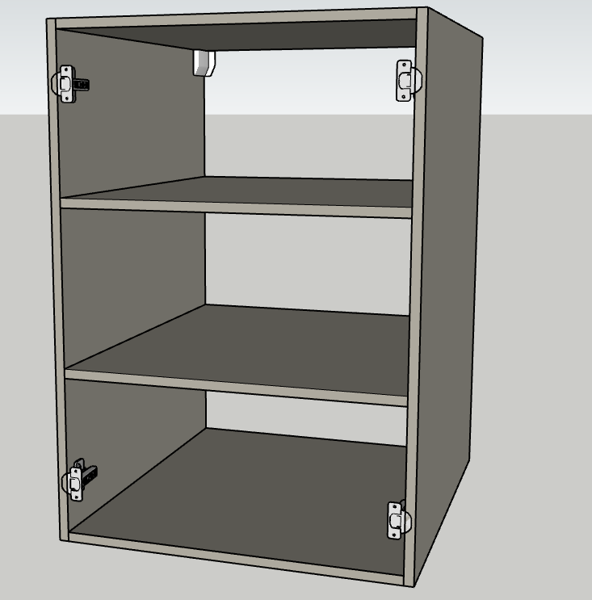
№ | Модуль | Артикул | Матеріал | Довж. | Шир. | К-сть | Товщ. | Примітка
 |  | ПОЛКА | AGT_728 | 564 | 655 | 2 | 18
1 |  | КРЫША | AGT_728 | 564 | 665 | 1 | 18
 |  | ДНО | AGT_728 | 564 | 665 | 1 | 18
 |  | Бк.Стійка | AGT_728 | 860 | 665 | 2 | 18

 |  | ФАСАД | AGT_728 | 857 | 297 | 2 | 18

 |  | ФАЛЬШКИ
 |  | Стійка | AGT_728 | 2583 | 63 | 2 | 18

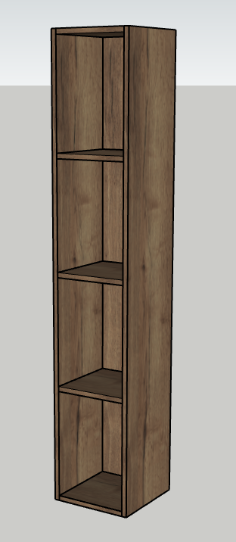
№ | Модуль | Артикул | Матеріал | Довж. | Шир. | К-сть | Товщ. | Примітка
 |  | ПОЛКА | H1181 | 228 | 272 | 3 | 18 | ФРЕЗЕРОВАНА ПІДСТВІТКА
 |  | ЗАДНИЙ ЩИТ | H1181 | 1413 | 228 | 1 | 18
 |  | Бк. Стійка | H1181 | 1449 | 290 | 2 | 18
 |  | ДНО | H1181 | 228 | 290 | 1 | 18
 |  | Кришка | H1182 | 228 | 290

 |  | Фальшки
 |  | Стійка | МДФ | 2503 | 50 | 1 | 18

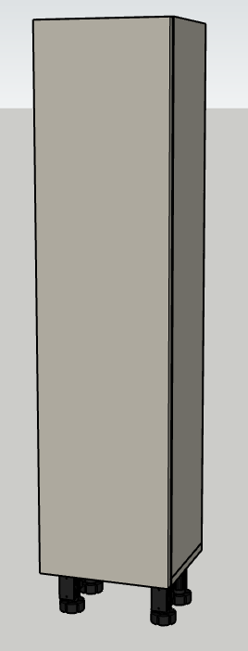
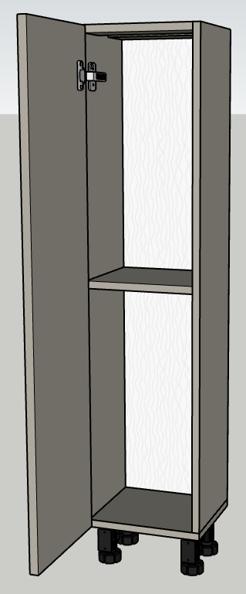
№ | Модуль | Артикул | Матеріал | Довж. | Шир. | К-сть | Товщ. | Примітка
 |  | ДНО | AGT_728 | 264 | 260 | 1 | 18
 |  | ПОЛКА | AGT_728 | 228 | 260 | 1 | 18
 |  | ПОПЕРЕЧИНА | AGT_728 | 228 | 80 | 2 | 18
 |  | БК. Стійка | AGT_728 | 1038 | 260 | 2 | 18

 |  | ХДФ |  | 1052 | 260 | 1 | 4 | НАКЛАДНА

 |  | ЦОКОЛЬ | AGT_728 | 314 | 100 | 1 | 18

 |  | ФАСАД | AGT_728 | 260 | 1053 | 1 | 18

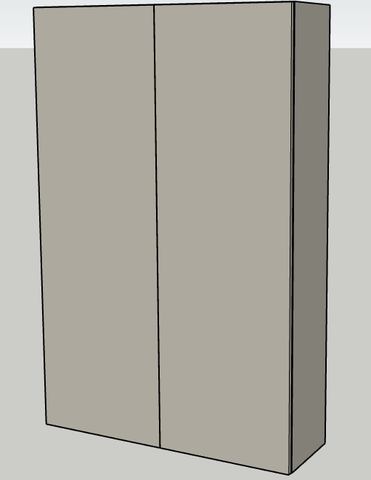
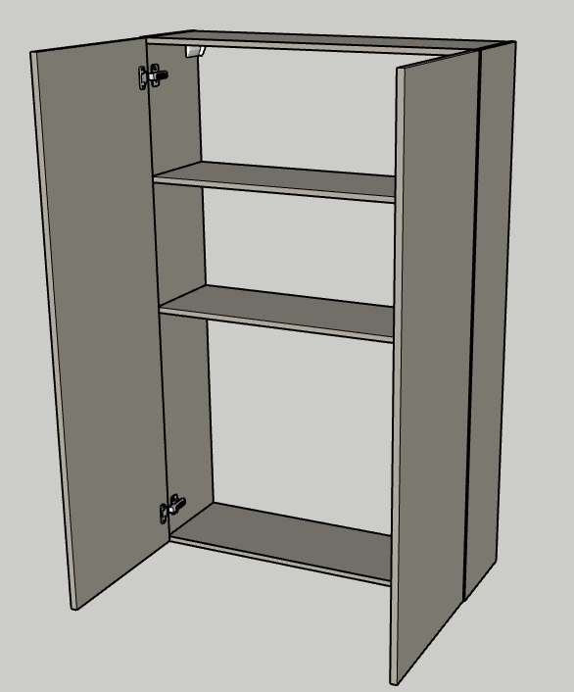
№ | Модуль | Артикул | Матеріал | Довж. | Шир. | К-сть | Товщ. | Примітка
 |  | Бк. Стійка | AGT_728 | 1449 | 270 | 2 | 18
 |  | КРЫША | AGT_728 | 909 | 270 | 1 | 18
 |  | ДНО | AGT_728 | 909 | 270 | 1 | 18
 |  | ПОЛКА | AGT_728 | 909 | 260 | 2 | 18

 |  | фасад | AGT_728 | 470 | 1446 | 2 | 18

№ | Модуль | Артикул | Матеріал | Довж. | Шир. | К-сть | Товщ. | Примітка

№ | Модуль | Артикул | Матеріал | Довж. | Шир. | К-сть | Товщ. | Примітка

№ | Модуль | Артикул | Матеріал | Довж. | Шир. | К-сть | Товщ. | Примітка

№ | Модуль | Артикул | Матеріал | Довж. | Шир. | К-сть | Товщ. | Примітка

№ | Модуль | Артикул | Матеріал | Довж. | Шир. | К-сть | Товщ. | Примітка

№ | Модуль | Артикул | Матеріал | Довж. | Шир. | К-сть | Товщ. | Примітка

№ | Модуль | Артикул | Матеріал | Довж. | Шир. | К-сть | Товщ. | Примітка

№ | Модуль | Артикул | Матеріал | Довж. | Шир. | К-сть | Товщ. | Примітка

№ | Модуль | Артикул | Матеріал | Довж. | Шир. | К-сть | Товщ. | Примітка

№ | Модуль | Артикул | Матеріал | Довж. | Шир. | К-сть | Товщ. | Примітка

Вигляд
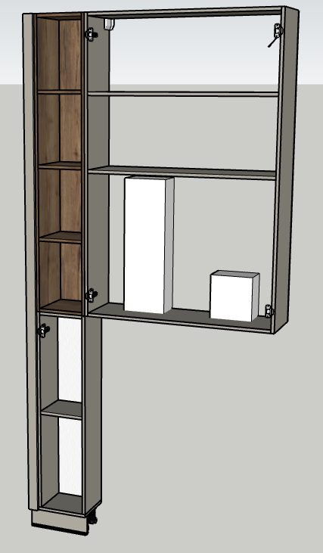
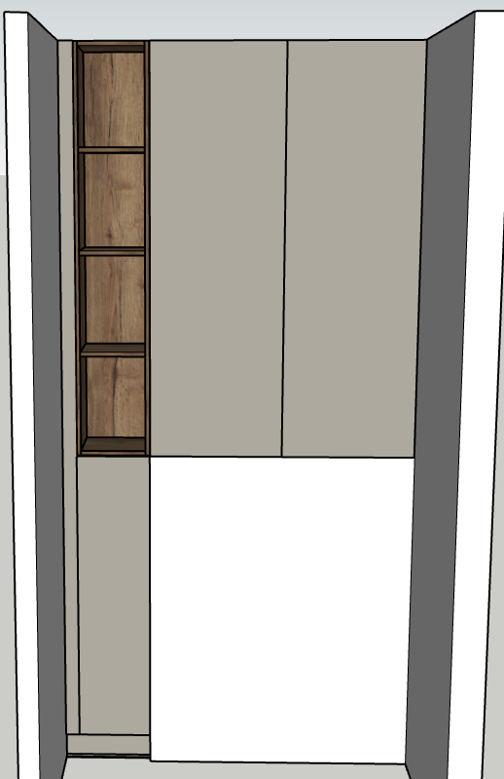
Замовник Наталія Миронюк
ЖК "КАРАМЕЛЬКА"
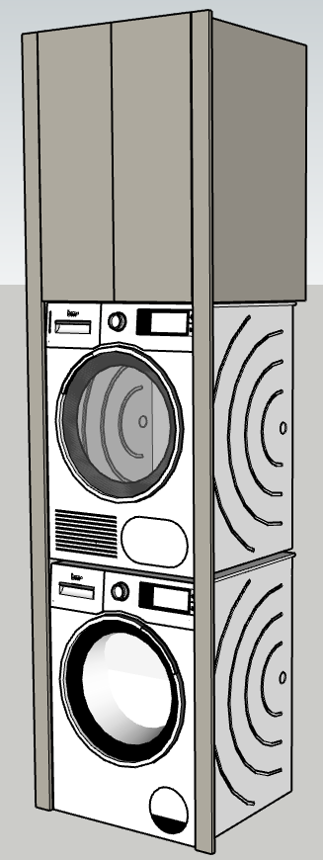
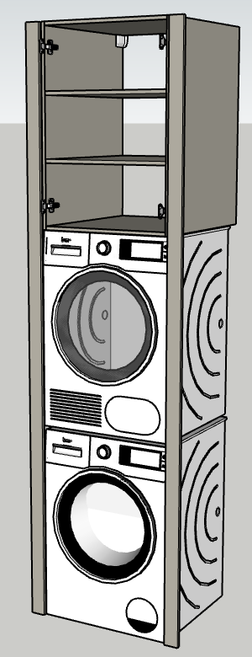
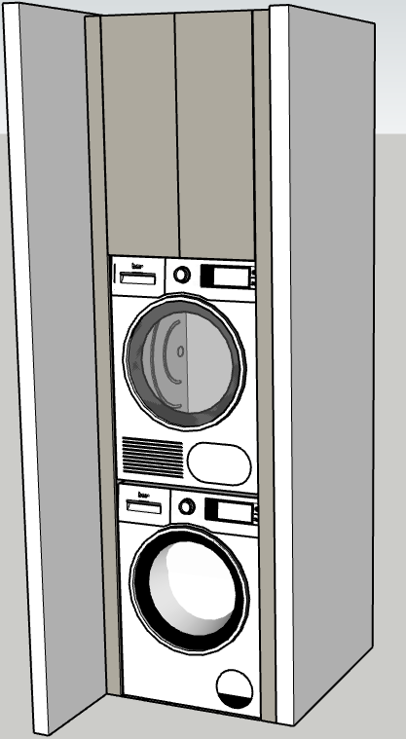

Виконавець дизайну: Виконавець збірки:
Богдана
Номери замовлення:

